Chi tiết địa chất
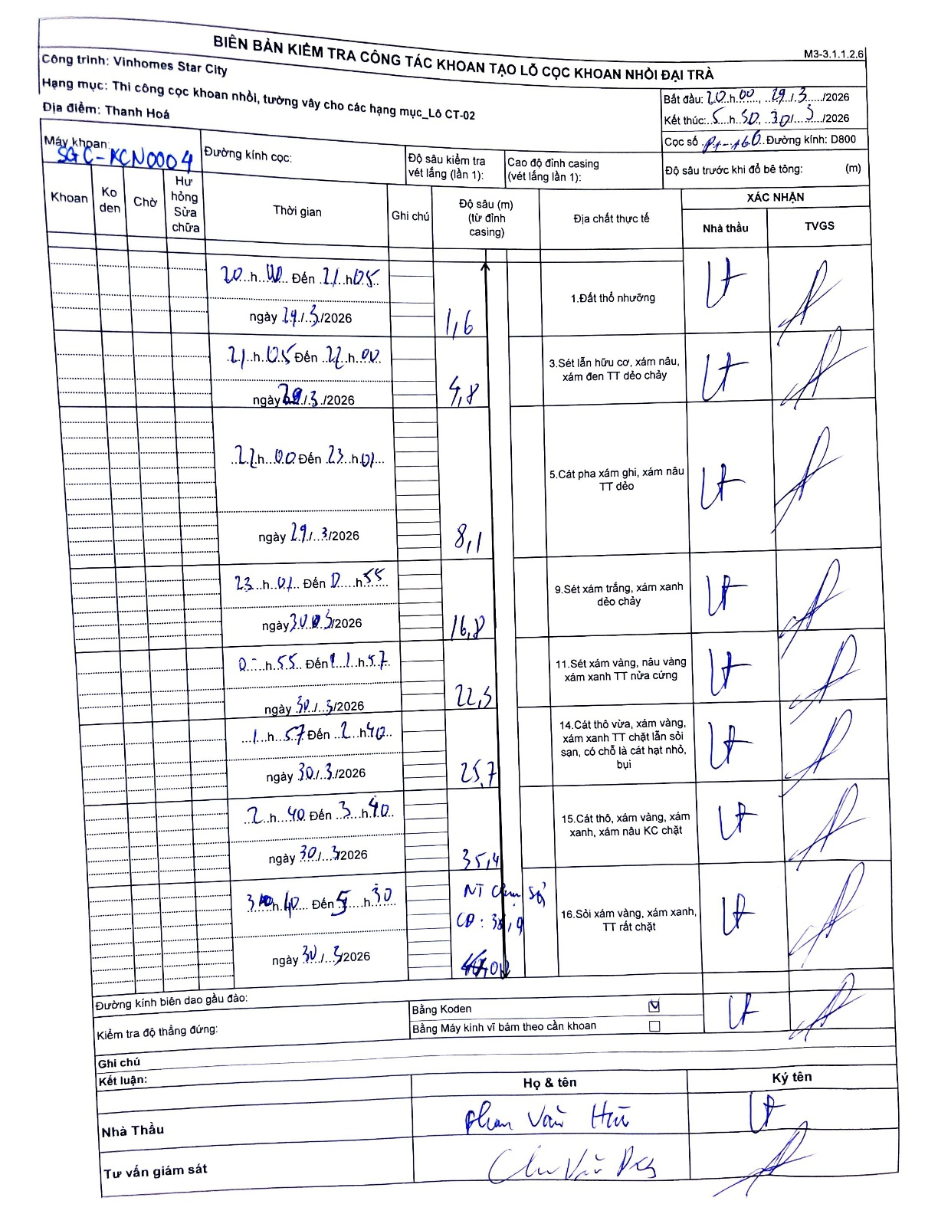
Dự án | Star City Thanh Hóa
Hạng mục | Thi công cọc khoan nhồi, tường vây cho các hạng mục_Lô CT-02
Tên bộ phận | Thanh Hoá
Số hiệu cọc | P-160
Tên Máy khoan | SGCT-KCN0004
Đường kính | D800
Bắt đầu thi công | 20:00 19/03/2026
Kết thúc thi công | 05:30 30/03/2026

Địa chất TT | Đường kính | Mô tả lớp thiết kế | Từ (h) | Đến (h) | Cao độ từ | Cao độ đến | T.Gian (h) | Dài (m) | V (m/h) | Ghi chú
Đất thổ nhưỡng | D800 | Đất thổ nhưỡng | 20:00 19/03/2026 | 21:05 19/03/2026 | 0 | -1.6 | 1.08 | 1.6 | 1.48
2 | D800 | Sét lẫn hữu cơ, xám nâu, xám đen TT dẻo chảy | 21:05 21/03/2026 | 00:00 22/03/2026 | -1.6 | -4.8 | 2.92 | 3.2 | 1.1
3 | D800 | Cát pha xám ghi, xám nâu TT dẻo | 22:00 22/03/2026 | 00:00 23/03/2026 | -4.8 | -8.1 | 2 | 3.3 | 1.65
4 | D800 | Sét xám trắng, xám xanh dẻo chảy | 23:01 23/03/2026 | 05:55 30/03/2026 | -8.1 | -16.8 | 6.9 | 8.7 | 1.26
5 | D800 | Sét xám vàng, nâu vàng xám xanh TT nửa cứng | 05:55 30/03/2026 | 11:57 30/03/2026 | -16.8 | -22.5 | 6.03 | 5.7 | 0.94
6 | D800 | Cát thô vừa, xám vàng, xám xanh TT chặt lẫn sỏi sạn, có chỗ là cát hạt nhỏ, bụi | 11:57 30/03/2026 | 12:40 30/03/2026 | -22.5 | -25.7 | 0.72 | 3.2 | 4.47
7 | D800 | Cát thô, xám vàng, xám xanh, xám nâu KC chặt | 12:40 30/03/2026 | 13:40 30/03/2026 | -25.7 | -35.4 | 1 | 9.7 | 9.7
8 | D800 | Sỏi xám vàng, xám xanh, TT rất chặt | 13:40 30/03/2026 | 15:30 30/03/2026 | -35.4 | -47 | 1.83 | 11.6 | 6.33

ẢNH BIÊN BẢN GỐC

